Chi tiết địa chất
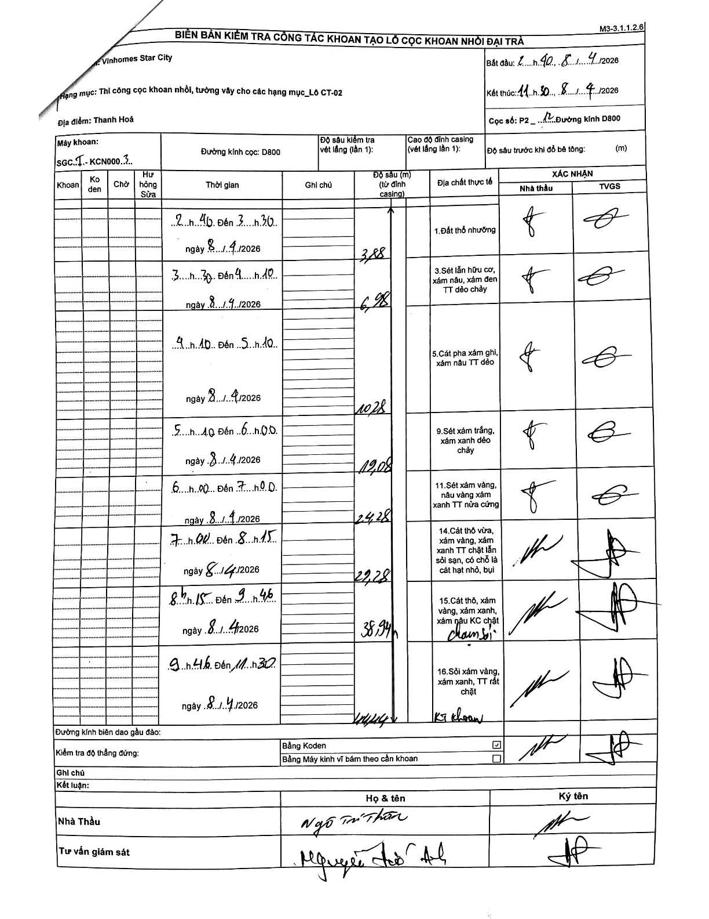
Dự án | Star City Thanh Hóa
Hạng mục | Thi công cọc khoan nhồi, tường vây cho các hạng mục_Lô CT-02
Tên bộ phận | Thanh Hoá
Số hiệu cọc | P2-12
Tên Máy khoan | SGCT-KCN0003
Đường kính | D800
Bắt đầu thi công | 02:40 08/04/2026
Kết thúc thi công | 11:30 08/04/2026

Địa chất TT | Đường kính | Mô tả lớp thiết kế | Từ (h) | Đến (h) | Cao độ từ | Cao độ đến | T.Gian (h) | Dài (m) | V (m/h) | Ghi chú
1. Đất thổ nhưỡng | D800 | Đất thổ nhưỡng | 02:40 08/04/2026 | 03:30 08/04/2026 | 0 | -3.88 | 0.83 | 3.88 | 4.66
2 | D800 | Sét lẫn hữu cơ, xám nâu, xám đen TT dẻo chảy | 03:30 08/04/2026 | 04:10 08/04/2026 | -3.88 | -6.98 | 0.67 | 3.1 | 4.65
3 | D800 | Cát pha xám ghi, xám nâu TT dẻo | 04:10 08/04/2026 | 05:10 08/04/2026 | -6.98 | -10.28 | 1 | 3.3 | 3.3
4 | D800 | Sét xám trắng, xám xanh dẻo chảy | 05:10 08/04/2026 | 06:00 08/04/2026 | -10.28 | -12.08 | 0.83 | 1.8 | 2.16
5 | D800 | Sét xám vàng, nâu vàng xám xanh TT nửa cứng | 06:00 08/04/2026 | 07:00 08/04/2026 | -12.08 | -24.28 | 1 | 12.2 | 12.2
6 | D800 | Cát thô vừa, xám vàng, xám xanh TT chặt lẫn sỏi sạn, có chỗ là cát hạt nhỏ, bụi | 07:00 08/04/2026 | 08:15 08/04/2026 | -24.28 | -29.28 | 1.25 | 5 | 4
7 | D800 | Cát thô, xám vàng, xám xanh, xám nâu KC chặt chạm sỏi | 08:15 08/04/2026 | 09:46 08/04/2026 | -29.28 | -38.94 | 1.52 | 9.66 | 6.37
8 | D800 | Sỏi xám vàng, xám xanh, TT rất chặt (KT khoan) | 09:46 08/04/2026 | 11:30 08/04/2026 | -38.94 | -44.44 | 1.73 | 5.5 | 3.17

ẢNH BIÊN BẢN GỐC

